THE WHEEL-LA RUEDA
ENGLISH VERSION | TRADUCCIÓN AL ESPAÑOL
THE WHEEL | LA RUEDA
Dry eye is a chronic condition that will require you to work with your patient to manage it. The wheel symbolizes the process of mitigating, measuring, and using that information to inform your management approach. When your patient returns for review, you will gather the information again to understand what or how it has changed and how this may inform further mitigation, measurement and refine your management approach. | El ojo seco es una afección crónica que requiere el trabajo conjunto con el paciente para su tratamiento. La rueda simboliza el proceso cíclico de mitigación, evaluación y utilización de la información para guiar el tratamiento. En cada revisión, se recopila nueva información para comprender qué ha cambiado y cómo estos cambios pueden contribuir a mitigar, medir y perfeccionar el enfoque de tratamiento.
THE RINGS. | LOS ANILLOS .
The rings shown in the dry eye wheel symbolise the simplest through to more complex approaches for mitigation, measurement, and management of dry eye, according to severity. There is plenty you can do to ease the discomfort of dry eye patients through mitigation, measurement, and management, even with no additional investment (bronze outer ring) or limited investment (silver middle ring). As the majority of patients with dry eye have mild to moderate disease, all practitioners need to get involved, referring to specialist centres when needed. | Los anillos en la rueda del ojo seco representan los enfoques que van desde los más sencillos hasta los más complejos para mitigar, evaluar y tratar esta condición, según su gravedad. Existen muchas acciones que se pueden tomar para aliviar las molestias de los pacientes con ojo seco, desde intervenciones sin mayor esfuerzo (anillo exterior de bronce) hasta aquellas con un esfuerzo limitado (anillo central de plata). Dado que la mayoría de los pacientes con ojo seco presentan una enfermedad leve a moderada, todos los profesionales deben involucrarse y remitir a los pacientes a centros especializados cuando sea necesario.
COLOR CODE | CÓDIGO DE COLORES
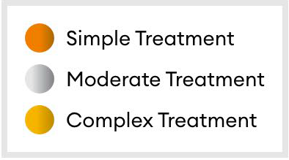 | Tratamiento simple Tratamiento moderado Tratamiento complejo

